Plan1
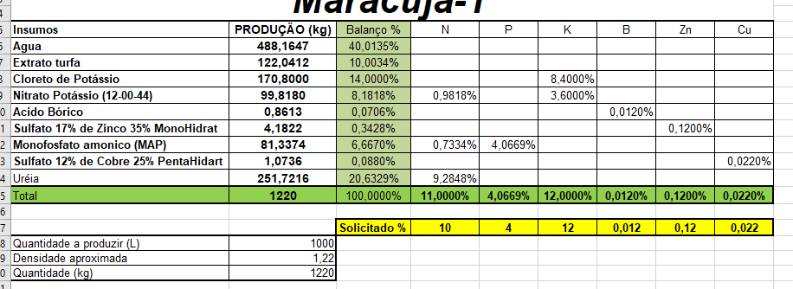
Maracuja-1

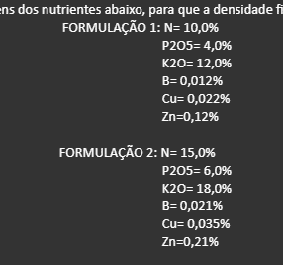
Insumos | PRODUÇÃO (kg) | Balanço % | N | P | K | B | Zn | Cu | SO4 | Carbono
Agua | 610.2059 | 50.0169%
Cloreto de Potássio | 170.8000 | 14.0000% |  |  | 8.4000%
Nitrato Potássio (12-00-44) | 99.8180 | 8.1818% | 0.9818% |  | 3.6000%
Acido Bórico | 0.8613 | 0.0706% |  |  |  | 0.0120%
Sulfato 17% de Zinco 35% MonoHidrat | 4.1822 | 0.3428% |  |  |  |  | 0.1200% |  | 0.0583%
Monofosfato amonico (MAP) | 81.3374 | 6.6670% | 0.7334% | 4.0669%
Sulfato 12% de Cobre 25% PentaHidart | 1.0736 | 0.0880% |  |  |  |  |  | 0.0220% | 0.0106%
Uréia | 251.7216 | 20.6329% | 9.2848%
Total | 1220 | 100.0000% | 11.0000% | 4.0669% | 12.0000% | 0.0120% | 0.1200% | 0.0220% | 0.0688% | 0.0000%

 |  | Solicitado % | 10 | 4 | 12 | 0.012 | 0.12 | 0.022
Quantidade a produzir (L) | 1000
Densidade aproximada | 1.22
Quantidade (kg) | 1220

